E1.1
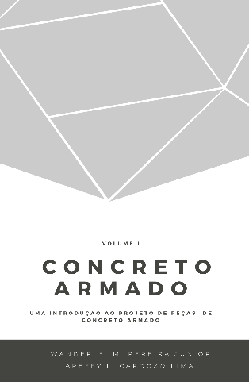
 |  |  | Concreto Armado |  | Volume I
 |  |  | Uma introdução ao projeto de peças de concreto armado
 |  |  | Prof. Wanderlei Malaquias Pereira Junior
 |  |  | Prof. Areffy Luiz Cardoso Lima
 |  |  | Legenda
 |  |  |  | Usuário inserir dados

Exercício Resolvido 1.1

idade (dias) | s | β_1 | f_ck,28 (MPa) | f_c,j (MPa) | f_c,j (MPa) sem correção de β_1
- | 0.2 | #DIV/0! | 50 | #DIV/0! | #DIV/0!
1.00 | 0.2 | 0.42 | 50 | 21.00 | 21.00
10.00 | 0.2 | 0.87 | 50 | 43.50 | 43.50
25.00 | 0.2 | 0.99 | 50 | 49.50 | 49.50
27.00 | 0.2 | 1.00 | 50 | 50.00 | 50.00
28.00 | 0.2 | 1.00 | 50 | 50.00 | 50.00
30.00 | 0.2 | 1.01 | 50 | 50.00 | 50.50
35.00 | 0.2 | 1.02 | 50 | 50.00 | 51.00
40.00 | 0.2 | 1.03 | 50 | 50.00 | 51.50
45.00 | 0.2 | 1.04 | 50 | 50.00 | 52.00
50.00 | 0.2 | 1.05 | 50 | 50.00 | 52.50
60.00 | 0.2 | 1.07 | 50 | 50.00 | 53.50
65.00 | 0.2 | 1.07 | 50 | 50.00 | 53.50
70.00 | 0.2 | 1.08 | 50 | 50.00 | 54.00

E1.4
 |  |  | Concreto Armado |  | Volume I
 |  |  | Uma introdução ao projeto de peças de concreto armado
 |  |  | Prof. Wanderlei Malaquias Pereira Junior
 |  |  | Prof. Areffy Luiz Cardoso Lima
 |  |  | Legenda
 |  |  |  | Usuário inserir dados

Exercício Resolvido 1.4

f_ck (MPa) | εc2 (‰) | εcu (‰) | n | ε (‰) | σ (MPa) | 0.85 x σ (MPa)
55 | 2.20 | 3.13 | 1.75 | 0.00 | 0 | 0.00
 | 2.00 | 3.50 | 0.80 | 0.25 | 7.48 | 6.36
 | 2.00 | 3.50 | 0.80 | 0.50 | 14.27 | 12.13
 | 2.00 | 3.50 | 0.80 | 0.75 | 20.35 | 17.30
 | 2.00 | 3.50 | 0.80 | 1.00 | 25.68 | 21.83
 | 2.00 | 3.50 | 0.80 | 1.25 | 30.25 | 25.71
 | 2.00 | 3.50 | 0.80 | 1.50 | 33.99 | 28.89
 | 2.00 | 3.50 | 0.80 | 1.75 | 36.84 | 31.31
 | 2.00 | 3.50 | 0.80 | 2.00 | 38.69 | 32.89
 | 2.00 | 3.50 | 0.80 | 2.25 | 39.29 | 33.40
 | 2.00 | 3.50 | 0.80 | 2.50 | 39.29 | 33.40
 | 2.00 | 3.50 | 0.80 | 2.75 | 39.29 | 33.40
 | 2.00 | 3.50 | 0.80 | 3.00 | 39.29 | 33.40
 | 2.00 | 3.50 | 0.80 | 3.25 | 39.29 | 33.40

